TS 1 | Registro
ConTAnoS (Conexión Terapéutica Anónima Solidaria)
Epica: |  | US 7 | Criterios de aceptación:
Gestión de usuario: Como usuario final quiero disponer de una página en línea de apoyo emocional para establecer contacto con mentores profesionales y/o compañeros de apoyo y poder superar mis problemas psicológicos |  | - Como usuario tipo paciente, quiero poder registrarme en la plataforma para comenzar a acceder a los recursos disponibles. | Dado que soy un usuario, quiero mediante mi correo electrónico válido y una contraseña válida (cantidad de caracteres, tipo de caracteres) además de realizar una verificación del mail, entonces puedo comenzar a acceder a los recursos disponibles.

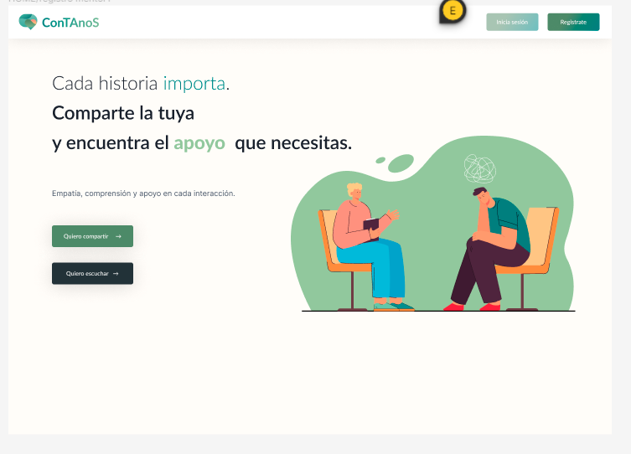
Escenario | ID Caso de Prueba | Titulo | Precondiciones | Datos de entrada | Pasos | Resultado Esperado | Resultado obtenido | Estado | Observación
REGISTRO | CPR 001 | Verificar el funcionamiento de todos los campos relacionados con el formulario de registro | Que funcione la pagina web |  | 1- Ingresar a la página web. 2- Hacer click en el boton registrarse. 3- Llenar los campos nombre, apellido, correo, usuario y contraseña teniendo en cuenta que la misma debe tener como minimo 8 letras, contener una mayuscula, una minúscula, un caracter especial y un numero. 4- Tildar la casilla de aceptación de envío de correos para recibir información relevante 5- Hacer click en registrarse. | Se espera acceder a la página principar de inicio. | Luego del registro se ingresa a la pagina de inicio. | APROBADO
REGISTRO | CPR002 | Verificar que la contraseña agregada por el usuario este protegida, cifrada y mostrada con asteriscos | Que funcione la pagina web |  | 1- Ingresar a la página web. 2- Hacer click en el boton registrarse. 3- Llenar los campos nombre, apellido, correo y contraseña teniendo en cuenta que la misma debe tener como minimo 8 letras, contener una mayuscula, una minúscula, un caracter especial y un numero. | Se espera que al llenar el campo contraseña la misma aparezca con asterisco por estar protegida. | al llenar el campo contraseña la misma aparece con asterisco por estar protegida | APROBADO
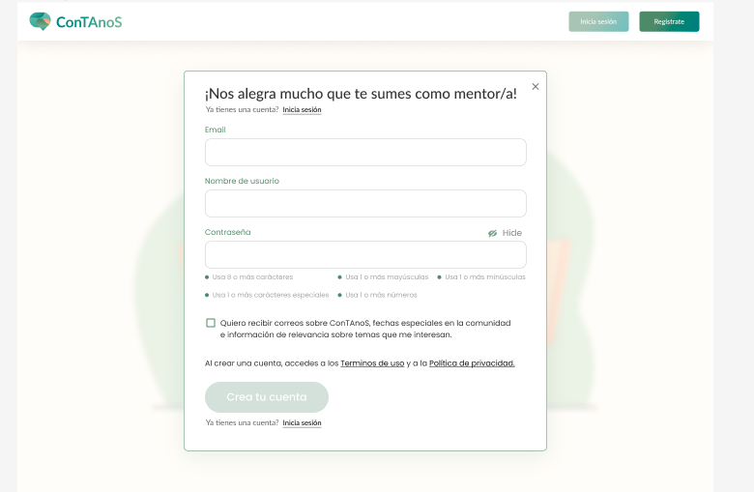
REGISTRO | CPR003 | Verificar el funcionamiento del icono OJO que permite visualizar la contraseña protegida | Que funcione la pagina web |  | 1- Ingresar a la página web. 2- Hacer click en el boton registrarse. 3- Llenar los campos nombre, apellido, correo y contraseña teniendo en cuenta que la misma debe tener como minimo 8 letras, contener una mayuscula, una minúscula, un caracter especial y un numero. Contraseña: se observa protegida. 4- Hacer click en el icono OJO | Se espera al hacer click en el ojo que la contraseña protegida se haga visible. | S verifica que al hacer click en el ojo , la contraseña protegida se hace visible | APROBADO
REGISTRO | CPR04 | Verificar el funcionamiento del botón "ya tenes cuenta" | Que funcione la pagina web |  | 1- Ingresar a la página web. 2- Hacer click en el boton registrarse. 3- Hacer click en el boton "ya tenes cuenta". | Se espera un redireccionamiento del usuario a la pantalla del log in | Se verifica que lapagina redirecciona al login | APROBADO

Log In
ConTAnoS (Conexión Terapéutica Anónima Solidaria)
Epica: |  | US | Criterios de aceptación:
Gestión de usuario: Como usuario final quiero disponer de una página en línea de apoyo emocional para establecer contacto con mentores profesionales y/o compañeros de apoyo y poder superar mis problemas psicológicos |  | Como usuario, quiero iniciar sesión en la plataforma, para acceder a los diferentes servicios | Dado que soy un usuario cuando valido mis datos al logearme, entonces puedo iniciar mi sesión como paciente

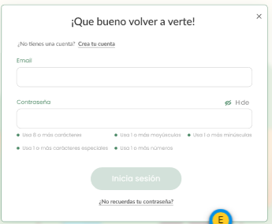
Escenario | ID Caso de Prueba | Titulo | Precondiciones | Datos de entrada | Pasos | Resultado Esperado | Resultado obtenido | Estado | Observación
LOG IN | CPL 001 | Validar Log-In con full datos válidos | Acceso al link pag .Credenciales válidas de usuario ya registrado. |  | 1- Hacer click en Email y rellenar el campo de forma válida(nombre de usuario) 2- Hacer click en Password y rellenar el campo de forma válida 3- Hacer click en botón de "SIGN-IN" | * Debería accseder a la página principal | Se verifica el accseso a la pagina principal | APROBADO
LOG IN | CPL 002 | Validar Recuperar Contraseña con full datos válidos | Acceso al link pag .Credenciales válidas de usuario ya registrado. |  | 1- Hacer click en Email y rellenar el campo de forma válida 2- Hacer click en botón de "Enviar" | * Debería aparecer un mensaje amigable de Recuperación de contraseña. * Y Se debería enviar la notificación de recuperación vía email
 |  |  |  |  | 3- Hacer click en el enlace del email de recuperacion de credenciales | * Debería redigir a una pagina que permita recuperar la contraseña y completar con la nueva contraseña el form
 |  |  |  |  | 4- Completar el formato con datos válidos | * Debería permitir recuperar la contraseña satisfactoriamente

Barra lateral
ConTAnoS (Conexión Terapéutica Anónima Solidaria)
Epica: |  | US 2 |  | Criterios de aceptación:
Gestión de usuario: Como usuario final quiero disponer de una página en línea de apoyo emocional para establecer contacto con mentores profesionales y/o compañeros de apoyo y poder superar mis problemas psicológicos |  | - Como usuario, quiero tener un perfil donde figuren mis datos de contacto y mi validación para que pueda ser vista por los usuarios |  | Dado que soy un mentor registrado, cuando un usuario entra a ver mi perfil, entonces visualiza mis datos y puede validar mi capacidad profesional

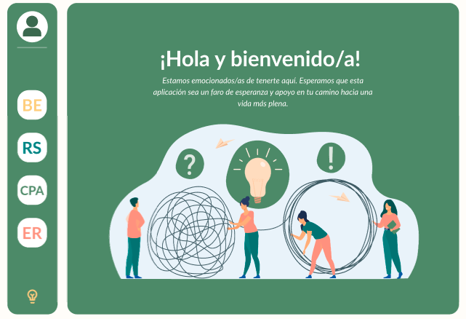
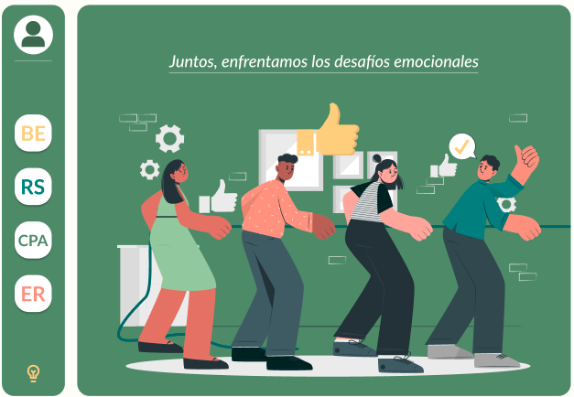
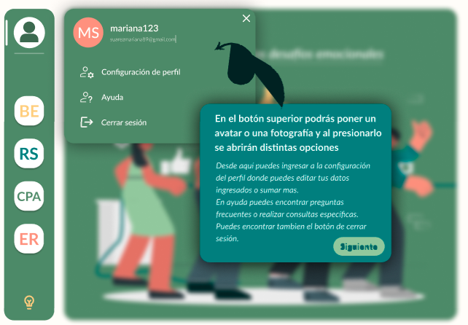
Escenario | ID Caso de Prueba | Precondiciones | Datos de entrada | Pasos | Resultado Esperado | Resultado obtenido | Estado | Observación

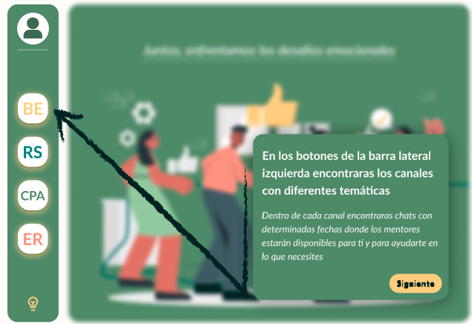
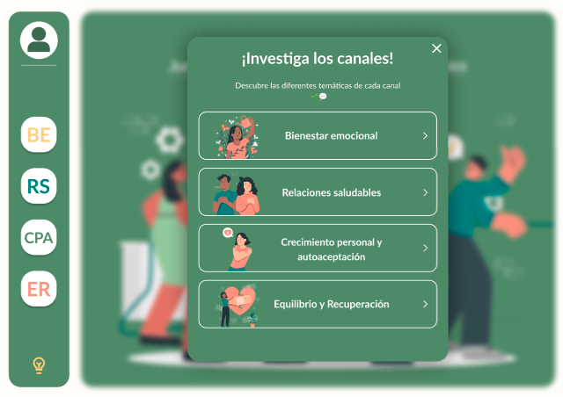
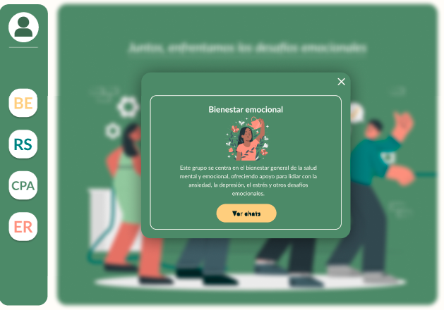
BARRA LATERAL: Configuración del perfil | CPBL 1 | Estar logueado en la página como usuario |  | 1-En barra lateral de la pagina de inicio hacer click en el primer botón. 2 Hacer click en "configuración de perfil" | Se debe abrir una ventana emergente, y al hacer click en configuracion de perfil se espera poder actualizar los datos opcionales de perfil del usuario |  | APROBADO
BARRA LATERAL: cerrar sesión | CPBL 2 | Estar logueado en la página como usuario |  | 1-En barra lateral de la pagina de inicio hacer click en el primer botón. 2 Hacer click en "cerrar sesión" | Se espera que se cierre la sesion y se vuelva a la pagina de inicio |  | APROBADO
BARRA LATERAL: Botones de canales | CPBL3 | Estar logueado en la página como usuario |  | 1- En la barra lateral de la pagina de inicio hacer click en el botón BE, RS,CPA O ER | Se espera entrar al canal seleccionado que presenta una ventana emergente con info del canal y un boton para ver el canal. |  | APROBADO
BARRA LATERAL: ver canal | CPBL 4 | Estar logueado en la página como usuario |  | 1- En la barra lateral de la pagina de inicio hacer click en el botón BE, RS, CPA O ER. 2- Una vez en la ventana emergente clickear en ver canal | Se espera que la aplicacion pase a otra pantalla con otra barra lateral donde puedan verse las distintas tematicas del canal con sus respectivos horarios y fechas. |  | PENDIENTE

CHAT
ConTAnoS (Conexión Terapéutica Anónima Solidaria) |  | US 9 |  | Criterios de aceptación:
EPICA:Como usuario final quiero disponer de una página en línea de apoyo emocional para establecer contacto con mentores profesionales y/o compañeros de apoyo y poder superar mis problemas psicológicos |  | Como usuario tipo paciente, quiero poder buscar y unirme a grupos de apoyo específicos según mis necesidades, para conectarme con otros que estén pasando por situaciones similares. |  | Dado que soy un usuario registrado, cuando quiero unirme a grupos de apoyo para la ansiedad, la depresión, la recuperación de adicciones o fobias, entonces hago clic en alguna de las salas disponibles en la aplicación
 |  | US 10 |  | Criterios de aceptación:
 |  | Como usuario tipo paciente, quiero poder ver las valoraciones y reseñas de otros usuarios sobre los profesionales de la salud mental en la plataforma para tomar decisiones sobre a quién acudir para recibir apoyo. |  | Dado que soy un usuario registrado quiero poder acceder a la sección de valoración de mentores () , entonces poder tomar la decisión sobre a cual acudir.

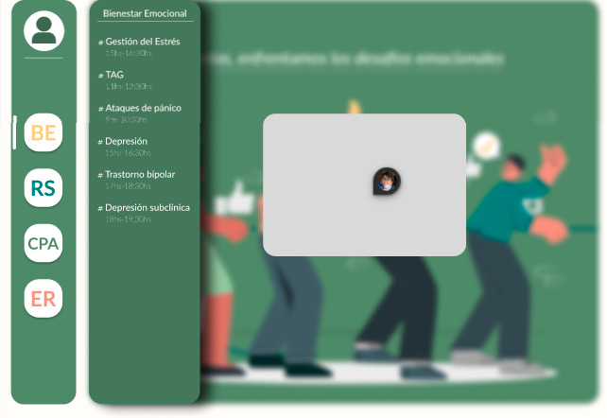
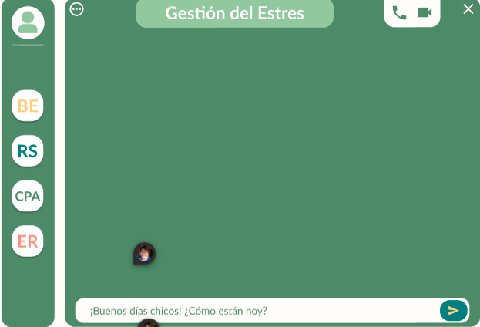
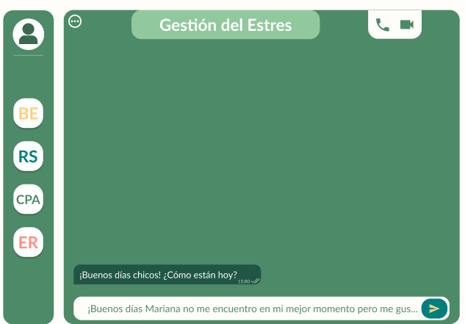
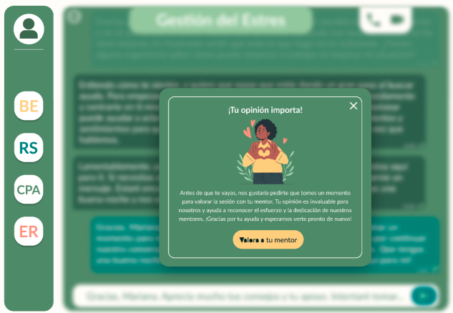
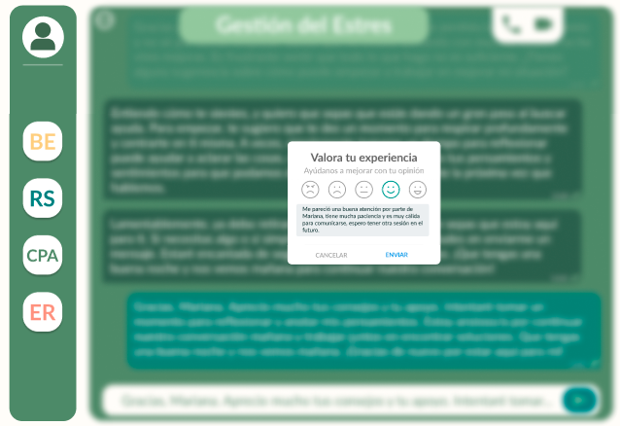
Escenario | ID Caso de Prueba | Precondiciones | Datos de entrada | Pasos | Resultado Esperado | Resultado obtenido | Estado | Observación
CHAT: Eleccion de sesion sesión | CPCH 1 | 1-Estar logueado como usuario |  | 1- En la barra lateral de la pagina de inicio hacer click en el botón BE, RS, CPA O ER. 2- una vez en la ventana emergente clickear en ver chat 3- en la barra lateral buscar dentro del canal el tema deseado, dia y horario. 4- Hacer click en ir al chat. | Se espera que se abra la barra lateral con la tematica del canal, sus dias y horarios y una pantalla emergente con los datos del moderador para orientar al usuario. Se entra al chat mediante el boton ir al chat | Se abrio en la barra lateral la tematica de prueba | APROBADO
CHAT: zona de escritura | CPCH 2 | 1-Estar logueado como usuario 2- Haber entrado a algun canal y alguna tematica |  | 1- En la barra lateral de la pagina de inicio hacer click en el botón BE, RS, CPA O ER. 2- Elegir el canal 3- Elgeir la tematica y hacer click en el boton ir al chat 4- Escribir en la zona de escritura de texto. 5- Luego de escribir hacer click en el enter . | Se espera que al hacer click en el boton enter del chat el texto escrito pase a la pantalla del chat | Se entro a la pantalla del chat al hace click | APROBADO
CHAT: Valoración | CPCH 3 | 1-Estar logueado como usuario 2- Haber entrado a algun canal y alguna tematica 3- Haber interactuado |  | 1- En la barra lateral de la pagina de inicio hacer click en el botón BE, RS, CPA O ER. 2- Elegir el canal 3- Elgeir la tematica y hacer click en el boton ir al chat 4-Participar de una sesión 5- Clickear el botón valorar al mentor | Se espera que al cerrar la sesion aparezca una ventana en la cual se invita al usuario a calificar al mentor.
CHAT: Valoración | CPCH 4 | 1-Estar logueado como usuario 2- Haber entrado a algun canal y alguna tematica 3- Haber interactuado |  | 1- En la barra lateral de la pagina de inicio hacer click en el botón BE, RS, CPA O ER. 2- Elegir el canal 3- Elgeir la tematica y hacer click en el boton ir al chat 4-Participar de una sesión 5- Clickear el botón valorar al mentor 6- Hacer clik en algunode los iconos, hacer una reseña 7- Hacer click en enviar | Se espera que en la ventana emergente en la que aparecen los emogis. el usuario puda elegir uno, poner una reseña en el cuadro y poder enviar la calificación

